Erste Schritte & Anleitung
MUSTER FÜR EIN VERZEICHNIS VON VERARBEITUNGSTÄTIGKEITEN (Auftragsverarbeiter)

Dieses Dokument wurde im Rahmen des EU-geförderten Projekts DSGVO4KMU erstellt.
Für wen eignet sich das Muster für ein Verzeichnis von Verarbeitungstätigkeiten? Das Muster eignet sich für kleine und mittelständische Unternehmen, die im Sinne der DSGVO als Auftragsverarbeiter agieren.
Warum soll Ihr Unternehmen dieses Muster verwenden? Mit dem Befüllen des Verzeichnisses investieren Sie in die Datensicherheit Ihres Unternehmens. Denn nur wenn Sie wissen, welche personenbezogene Daten Sie im Auftrag eines anderen verarbeiten, können Sie DSGVO-konforme Schutzmaßnahmen ergreifen. Füllen Sie dieses Muster deshalb sorgfältig und möglichst vollständig aus.
Nähere Informationen zur Pflicht zur Führung und zum Inhalt eines Verarbeitungsverzeichnisses finden Sie unter $LINK Verarbeitungsverzeichnis.

Stand: Dezember 2025

ANLEITUNG ZUM DOKUMENT - VIER SCHRITTE
Schritt 1:
Lesen Sie sich zunächst folgende Tabellenblätter aufmerksam durch:
• "Beispiel & Erläuterungen"
• "Stammdaten Unternehmen Beispiel"
• "Textbausteine"
Schritt 2:
Befüllen Sie das Tabellenblatt "Stammdaten Unternehmen". Falls dieses Tabellenblatt in den unten angezeigten Reitern noch nicht sichtbar ist, nutzen Sie bitte die Pfeiltasten links neben den Registerkarten, um dorthin zu navigieren.
Schritt 3:
Benennen Sie die Tabellenblätter "VT01_Muster", "VT02_Muster" usw. um. Der Name des Tabellenblatts sollte einen Hinweis auf Ihre Verarbeitungstätigkeit enthalten.
Beispiele: "VT01_Cloudspeicherung", "VT02_Marketing und Newsletterversand", "VT03_Aktenvernichtung"
Die Anzahl der Tabellenblätter hängt davon ab, welche personenbezogene Daten Sie im Auftrag verarbeiten und welche Tätigkeiten Sie damit durchführen. Ein weiteres Tabellenblatt ist immer dann sinnvoll, wenn ein klar abgrenzbarer Vorgang mit personenbezogenen Daten vorliegt (z. B. "Aktenvernichtung" vs "Marketing und Newsletterversand").
Bearbeitungshinweise:
• Sie können selbst entscheiden, ob Sie ähnliche Verarbeitungstätigkeiten gemeinsam oder lieber getrennt dokumentieren möchten
• Falls Sie weniger als fünf Verarbeitungstätigkeiten durchführen, löschen Sie die nicht benötigten Tabellenblätter
• Falls Sie mehr als fünf Verarbeitungstätigkeiten durchführen, kopieren Sie ein Tabellenblatt
Schritt 4:
Füllen Sie alle Tabellenblätter mit Verarbeitungstätigkeiten aus (z. B. VT01_Cloudspeicherung).
Bearbeitungshinweise:
• Rechts neben jedem Textfeld finden Sie den Button "Erläuterungen (hier klicken)". Dort finden Sie gekürzte Infos aus dem Tabellenblatt "Beispiel & Erläuterungen".
• Wenn Sie die Information dauerhaft einblenden möchten, drücken Sie die rechte Maustaste und wählen Sie „Notizen“ - "Notiz ein-/ausblenden". Um alle Notizen auf einmal einzublenden, gehen Sie zum Menüpunkt "Überprüfen" und klappen den Menüpunkt "Notizen" auf. Wählen Sie dort "Alle Notizen anzeigen" aus.
• Sobald sich eine Verarbeitungstätigkeit ändert, aktualisieren Sie die jeweiligen Tabellenblätter.
• Erstellen Sie regelmäßig Sicherungskopien des Verzeichnisses (z. B. auf einem USB-Stick oder Cloud-Speicher).

IMPRESSUM
Zum Projekt:
Dieses Dokument wurde im Rahmen des EU-geförderten Projekts DSGVO4KMU in Zusammenarbeit zwischen der Datenschutzbehörde und den Wirtschaftskammern Österreichs erstellt („Projektpartner“). Das Projekt hat zum Ziel, kleine und mittlere Unternehmen (KMU) bei der praktischen Umsetzung der datenschutzrechtlichen Anforderungen zu unterstützen. Dieses Dokument sowie weitere Informationen finden Sie unter: dsgvo4kmu.at.
Wenn Sie Fragen zum Projekt haben, wenden Sie sich bitte an dsgvo4kmu@wko.at.
Für den Inhalt verantwortlich:
Österreichische Datenschutzbehörde
Barichgasse 40-42
1030 Wien
ERsB: 9110025734727
UID: ATU73971829
Web: www.dsb.gv.at
E-Mail: dsb@dsb.gv.at
Wirtschaftskammern Österreichs
https://www.wko.at/offenlegung-oesterreich
Weiterführende Beratungsmöglichkeiten für Wirtschaftskammermitglieder
Wenn Sie Fragen rund um das Thema Datenschutz in Ihrem Unternehmen haben, wenden Sie sich bitte an die Wirtschaftskammer Ihres Bundeslandes: Burgenland, Tel. Nr.: 05 90907, Kärnten, Tel. Nr.: 05 90904, Niederösterreich Tel. Nr.: (02742) 851-0, Oberösterreich, Tel. Nr.: 05 90909, Salzburg, Tel. Nr.: (0662) 8888-0, Steiermark, Tel. Nr.: (0316) 601-0, Tirol, Tel. Nr.: 05 90905-1111, Vorarlberg, Tel. Nr.: (05522) 305-0, Wien, Tel. Nr.: (01) 51450-1010.
Hinweis:
Alle Angaben erfolgen trotz sorgfältigster Bearbeitung ohne Gewähr. Eine Haftung ist ausgeschlossen.
Sämtliche im Rahmen des Projekts DSGVO4KMU verwendeten Fotos, Grafiken und Videos sind urheberrechtlich geschützt.
Die Nutzung des Dokuments erfolgt in eigener Verantwortung. Anpassungen oder Änderungen sind ausschließlich in ausdrücklich dafür vorgesehenen Freitextfeldern oder entsprechend gekennzeichneten Bereichen vorgesehen.

Textbausteine
TEXTBAUSTEINE
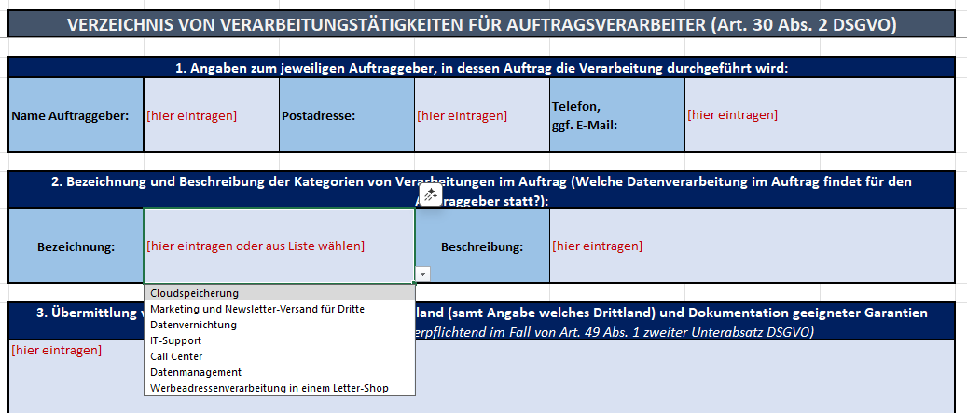 An dieser Stelle finden Sie Textbausteine als Formulierungshilfen für bestimmte Felder. Bitte übernehmen Sie die Vorschläge nicht unhinterfragt und prüfen Sie immer, ob die Formulierungen zu Ihrer konkreten Situation passen. Selbstverständlich können Sie auch eigene Texte verwenden – die Nutzung der Textbausteine ist nicht verpflichtend. In den Vorlagen (z. B. "VT01 Muster") stehen Ihnen die Bausteine in einigen Feldern auch als Dropdown-Menü zur Auswahl zur Verfügung (siehe Screenshot).

Verarbeitungstätigkeiten - Beispiele
Bezeichnung der Verarbeitungstätigkeit, die im Auftrag durchgeführt wird: | Nähere Beschreibung:
Cloudspeicherung
Marketing und Newsletter-Versand für Dritte
Datenvernichtung | Löschung bzw. Vernichtung von Daten, Datenträgern (digital, analog)
IT-Support
Call Center | Verarbeitung von Kundendaten durch ein Call-Center ohne wesentliche eigene Entscheidungsspielräume.
Datenmanagement | Datenerfassung, -konvertierung, Einscannen von Dokumenten
Werbeadressenverarbeitung in einem Letter-Shop

TECHNISCHE UND ORGANISATORISCHE MASSNAHMEN - ALLGEMEINE BESCHREIBUNG
Maßnahme: | Bereich:
Schlüssel | Zutrittskontrolle
Elektrische Türöffner | Zutrittskontrolle
Videoanlage | Zutrittskontrolle
Anmeldung beim Empfang mit Personenkontrolle | Zutrittskontrolle
Tragen von Firmen-/Besucherausweisen | Zutrittskontrolle
Magnet- oder Chipkarten | Zutrittskontrolle
Portier | Zutrittskontrolle
Alarmanlagen | Zutrittskontrolle
Einbruchshemmende Fenster und/oder Sicherheitstüren | Zutrittskontrolle
Begleitung von Besuchern im Unternehmensgebäude | Zutrittskontrolle
Passwortpolitik (inkl. entsprechender Policy) | Zugangskontrolle
Automatische Sperrmechanismen | Zugangskontrolle
Zwei-Faktor-Authentifizierung | Zugangskontrolle
Verschlüsselung von Datenträgern | Zugangskontrolle
Virtual Private Networks (VPN) | Zugangskontrolle
Klassifikationsschema für Daten | Zugriffskontrolle
Standard-Berechtigungsprofile auf „Need to know-Basis“ | Zugriffskontrolle
Protokollierung von Zugriffen | Zugriffskontrolle
Periodische Überprüfung der vergebenen Berechtigungen, insb. von administrativen Benutzerkonten | Zugriffskontrolle
Datenschutzgerechte Entsorgung nicht mehr benötigter Datenträger | Zugriffskontrolle
Standardprozess für Berechtigungsvergabe | Zugriffskontrolle
Sichere Aufbewahrung von Speichermedien | Zugriffskontrolle
Datenschutzgerechte Wiederverwendung von Datenträgern | Zugriffskontrolle
Pseudonymisierung | Datenschutztechnische Maßnahme
Elektronische Signatur | Weitergabekontrolle
Protokollierung | Eingabekontrolle
Dokumentenmanagement | Eingabekontrolle
Backup-Strategie (online/offline; on-site/off-site) | Verfügbarkeitskontrolle
Virenschutz, Firewall | Verfügbarkeitskontrolle
Meldewege und Notfallpläne (Incident response plan) | Verfügbarkeitskontrolle
Mehrstufiges Sicherungskonzept mit verschlüsselter Auslagerung der Sicherungen in ein Ausweichrechenzentrum | Verfügbarkeitskontrolle
Unterbrechungsfreie Stromversorgung (USV, Dieselaggregat) | Verfügbarkeitskontrolle
Security Checks auf Infrastruktur- und Applikationsebene | Verfügbarkeitskontrolle
Standardprozesse bei Wechsel/Ausscheiden von Personal | Verfügbarkeitskontrolle
Regelmäßige Schulung des Personals | Allgemeine/organisatorische Maßnahme
Lieferantenkontrolle/Partnerkontrolle | Allgemeine/organisatorische Maßnahme
Clear-Desk/Clear-Screen Policy | Allgemeine/organisatorische Maßnahme

